17. BAZÉNOVÉ PŘÍSLUŠENSTVÍ
1 7 > B A Z É N O V É P Ř Í S L U Š E N S T V Í
N Á Z E V / T Y P | K Ó D | P O P I S | C E N A ( C Z K ) | RABAT ( % )

TRYSKY - na lepení do betonu |  |  |  | #REF!

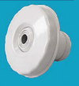
 | PA072002N | Zpětná tryska s kuličkou o průměrech 14 mm, 20 mm a 25 mm. Umožňuje několik průtoků dle instalace: D14= 3 m3/h, D20 = 5 m3/h, D25 = 7 m3/h. | 239.40 | #REF!

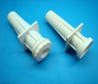
 | PA072008N | Průchodka stěnou s hrdlem z bílého ABS plastu, 240 mm délka s vnitřním připojením 2" (výpust bazénu) a 50 mm (připojení trubky), 63 mm vnější průměr. Pro trysky. | 329.80 | #REF!

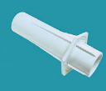
 | PA072039N | Průchodka stěnou z bílého ABS plastu, 240 mm délka s vnitřním připojením 2" (výpust bazénu) a 50 mm (připojení trubky), 63 mm vnější průměr. | 306.90 | #REF!

TRYSKY - fólie |  |  |  | #REF!

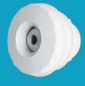
 | PA072019BN | Zpětná tryska s kuličkou průměrech 14 mm, 20 mm a 25 mm. Umožňuje několik průtoků dle instalace: D14 = 3 m3/h, D20 = 5m3/h, D25 = 7 m3/h. S mosazným zástřikem. | 378.10 | #REF!

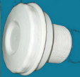
 | PA072022BN | Sací tryska. Víko se závitem 2" externí závit a 50 mm vnitřní průměr. Mosazné zástřiky. | 464.00 | #REF!

 | PA072019NXL | Zpětná tryska s kuličkou průměrech 14 mm, 20 mm a 25 mm. Umožňuje několik průtoků dle instalace: D14 = 3 m3/h, D20 = 5m3/h, D25 = 7 m3/h. S mosazným zástřikem. | 772.00 | #REF!

 | PA072021NXL | Sací tryska. Víko se závitem 2" externí závit a 50 mm vnitřní průměr. Mosazné zástřiky. | 682.00 | #REF!

TRYSKY - prefabrikovaný bazén |  |  |  | #REF!

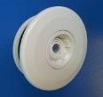
 | PA072019NX | Recirkulační tryska pro prefabrikovaný bazén. Zpětná tryska s kuličkou průměrech 14 mm, 20 mm a 25 mm. Umožňuje několik průtoků dle instalace. Mosazný zástřik. | 402.70 | #REF!

 | PA072021NX | Sací tryska. Víko se závitem 2" externí závit a 50 mm vnitřní průměr. Mosazný zástřik. | 411.60 | #REF!

DNOVÉ VÝPUSTI |  |  |  | #REF!

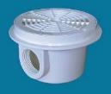
 | PA072009N | D200 BETON kruhová dnová výpust z bílého ABS plastu, UV odolného. Odtok 1 1/2". | 676.40 | #REF!

 | PA072010BN | D200 LINER kruhová dnová výpust z bílého ABS plastu, UV odolného. Odtok 2". Pro fólii. S mosaznými zástřiky. | 1,074.20 | #REF!

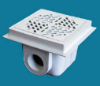
 | PA072017N | D.200 BETON čtvercová dnová výpust z bílého ABS plastu, UV odolného. Odtok 2". | 1,041.00 | #REF!

 | PA072018BNS | D.200 LINER čtvercová dnová výpust z bílého ABS plastu, UV odolného. Odtok 2". Pro fólii. Mosazné zástřiky. | 2,087.00 | #REF!

SKIMMERY - do betonu |  |  |  | #REF!

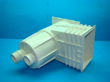
 | PA072011N | Skimmer pro betonový bazén - STANDARD. Doporučený tok skimmerem: 5000 l/h, regulace pomocí plovoucí jednotky, průměr 50mm a 1 1/2". | 2,438.10 | #REF!

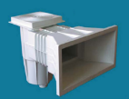
 | PA072013N | Skimmer pro betonový bazén - ŠIROKÉ HRDLO. Doporučený tok skimmerem: 5000 l/h, regulace pomocí plovoucí jednotky, průměr 50mm a 1 1/2". | 2,431.90 | #REF!

SKIMMERY - fólie |  |  |  | #REF!

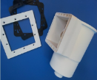
 | PA072112N | Malý skimmer, 1 1/2" připojení, pro fólii. | 1,064.40 | #REF!

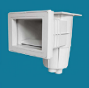
 | PA072012BN | Skimmer pro fólii - STANDARD. Doporučený tok skimmerem: 5000 l/h, regulace pomocí plovoucí jednotky, průměr 50mm a 1 1/2", s mosaznými závity. | 3,395.60 | #REF!


 | PA072012BN6 | Skimmer pro fólii - STANDARD. Doporučený tok skimmerem: 5000 l/h, regulace pomocí plovoucí jednotky, průměr 50mm a 1 1/2", s mosaznými závity. SKLON 6°. | 3,464.40 | #REF!

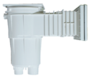
 | PA072012BNC | Skimmer pro fólii - STANDARD. Doporučený tok skimmerem: 5000 l/h, regulace pomocí plovoucí jednotky, průměr 50 mm a 1 1/2", s mosaznými závity. Prodloužení +10 cm, zvýšená kapacita 17,5 l. | 5,831.90 | #REF!

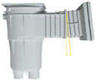
 | PA072012BNE6 | Skimmer pro fólii - STANDARD. Doporučený tok skimmerem: 5000 l/h, regulace pomocí plovoucí jednotky, průměr 50 mm a 1 1/2", s mosaznými závity. Prodloužení +10 cm, zvýšená kapacita 17,5 l. SKLON 6°. | 6,366.50 | #REF!

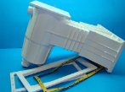
 | PA072014BN | Skimmer pro fólii - ŠIROKÉ HRDLO. Doporučený tok skimmerem: 5000 l/h, regulace pomocí plovoucí jednotky, průměr 50mm a 1 1/2", s mosaznými závity. | 3,945.60 | #REF!

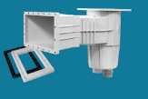
 | PA072018BN | Skimmer pro fólii - ŠIROKÉ HRDLO. Doporučený tok skimmerem: 5000 l/h, regulace pomocí plovoucí jednotky, průměr 50 mm a 1 1/2", s mosaznými závity. SKLON 6°. | 3,945.60 | #REF!

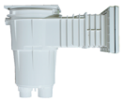
 | PA072014BNC | Skimmer pro fólii - ŠIROKÉ HRDLO. Doporučený tok skimmerem: 5000 l/h, regulace pomocí plovoucí jednotky, průměr 50 mm a 1 1/2", s mosaznými závity. Prodloužení +10 cm, zvýšená kapacita 17,5 l. | 6,759.20 | #REF!

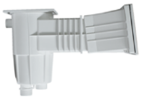
 | PA072018BNC | Skimmer pro fólii - ŠIROKÉ HRDLO. Doporučený tok skimmerem: 5000 l/h, regulace pomocí plovoucí jednotky, průměr 50 mm a 1 1/2", s mosaznými závity. SKLON 6°, zvýšená kapacita 17,5 l. | 5,942.90 | #REF!

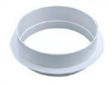
 | PA072020E | Výškové prodloužení skimmeru 15 l | 232.00 | #REF!

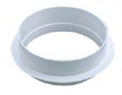
 | PA072021E | Výškové prodloužení skimmeru 17,5 l | 240.60 | #REF!

BAZÉNOVÉ REFLEKTORY - do betonu |  |  |  | #REF!

 | PA071001NW | U/W reflektor do betonu - dodáváno s pouzdrem, bez žárovky, včetně 3 m kabelu. Čelní kroužek z bílého ABS plastu. | 2,873.90 | #REF!

 | PA071001N | LED reflektor do betonu - dodáváno s pouzdrem, s LED žárovkou, včetně 3 m kabelu. Čelní kroužek z bílého ABS plastu. | 5,805.80 | #REF!

BAZÉNOVÉ REFLEKTORY - fólie |  |  |  | #REF!

 | PA071101BNW | U/W reflektor pro fóliový bazén - dodáváno s pouzdrem, bez žárovky, včetně 3 m kabelu. Čelní kroužek z bílého ABS plastu. | 4,317.50 | #REF!

 | PA071101BN | U/W reflektor pro fóliový bazén - dodáváno s pouzdrem, s LED žárovkou, včetně 3 m kabelu. Čelní kroužek z bílého ABS plastu. | 6,391.60 | #REF!

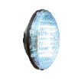
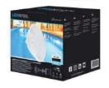
 | PA502815STX | LED LAMP PAR56 30LED WHITE | 3,604.40 | #REF!


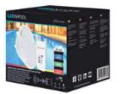
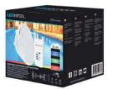
 | PA501529STX | LED LAMP PAR56 270LED RGB with control remote | 8,452.90 | #REF!

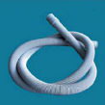
 | PA071112 | Kabelová ochranná hadice 1,5 m. | 332.50 | #REF!

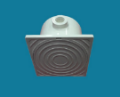
 | PA071113 | PROPOJOVACÍ KRABICE z bílého ABS plastu, UV odolného. Se třemi 3/4" otvory. Dodáváno s gumovým těsněním. Plně plastové. | 666.60 | #REF!

 | PA071113B | PROPOJOVACÍ KRABICE z bílého ABS plastu, UV odolného. Se třemi 3/4" otvory, navíc d50 na lepení. Dodáváno s gumovým těsněním. Plně plastové. | 970.48 | #REF!

ČERPADLA PSH |  |  |  | #REF!

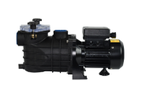

 | PA1MICRO25 | MICRO-25; 11/2"/11/2", 0,25 HP, 4,8 m3/h@6m, 230V | 5,544.00 | #REF!
 | PA1MICRO33 | MICRO-33; 11/2"/11/2", 0,33 HP, 8,3 m3/h@6m, 230V | 5,852.00 | #REF!
 | PA1MICRO50 | MICRO-50; 11/2"/11/2", 0,50 HP, 10,3 m3/h@6m, 230V | 6,076.00 | #REF!

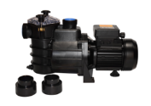
 | PA1MINI1030M | 11/2"-50/11/2"-50, 0,33 HP, 9,0 m3/h@8m, 230V | 8,960.00 | #REF!
 | PA1MINI1050M | 11/2"-50/11/2"-50, 0,5 HP, 10,0 m3/h@8m, 230V | 9,296.00 | #REF!
 | PA1MINI1080M | 11/2"-50/11/2"-50, 0,8 HP, 12,5 m3/h@8m, 230V | 9,856.00 | #REF!
 | PA1MINI1100M | 11/2"-50/11/2"-50, 1 HP, 14,4 m3/h@8m, 230V | 10,248.00 | #REF!
 | PA1MINI1150M | 11/2"-50/11/2"-50, 1,5 HP, 20,2 m3/h@8m, 230V | 11,172.00 | #REF!

ČERPADLA SPECK |  |  |  | #REF!

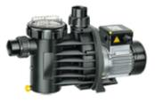
 | PA91040138 | BADU Magic 4, 0,18 kW | 13,361.40 | #REF!
 | PA91060138 | BADU Magic 6, 0,25 kW | 13,952.50 | #REF!
 | PA91080138 | BADU Magic 8, 0,40 kW | 15,811.90 | #REF!
 | PA91100138 | BADU Magic 11, 0,45 kW | 16,693.70 | #REF!

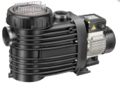

 | PA90083038 | BADU BETTAR 8, 0,30 kW | 18,348.50 | #REF!
 | PA90123038 | BADU BETTAR 12, 0,45 kW | 19,207.60 | #REF!
 | PA90143038 | BADU BETTAR 14, 0,65 kW | 22,644.00 | #REF!

ŽEBŘÍKY - z nerezové oceli AISI 304 |  |  |  | #REF!

 | PA020042 | ŽEBŘÍK (standardní), 2 stupňový | 6,410.60 | #REF!
 | PA020043 | ŽEBŘÍK (standardní), 3 stupňový | 7,244.20 | #REF!
 | PA020044 | ŽEBŘÍK (standardní), 4 stupňový | 8,217.70 | #REF!
 | PA020045 | ŽEBŘÍK (standardní), 5 stupňový | 9,181.40 | #REF!

 | PA021042 | ŽEBŘÍK (na stěnu), 2 stupňový | 6,404.50 | #REF!
 | PA021043 | ŽEBŘÍK (na stěnu), 3 stupňový | 7,223.30 | #REF!
 | PA021044 | ŽEBŘÍK (na stěnu), 4 stupňový | 8,217.70 | #REF!

ŽEBŘÍKY - z nerezové oceli AISI 316 |  |  |  | #REF!

 | PA020042x | ŽEBŘÍK (standardní), 2 stupňový | 7,321.50 | #REF!
 | PA020043x | ŽEBŘÍK (standardní), 3 stupňový | 9,682.20 | #REF!
 | PA020044x | ŽEBŘÍK (standardní), 4 stupňový | 10,200.30 | #REF!
 | PA020045x | ŽEBŘÍK (standardní), 5 stupňový | 11,473.40 | #REF!

 | PA021042x | ŽEBŘÍK (na stěnu), 2 stupňový | 8,074.10 | #REF!
 | PA021043x | ŽEBŘÍK (na stěnu), 3 stupňový | 8,908.80 | #REF!
 | PA021044x | ŽEBŘÍK (na stěnu), 4 stupňový | 10,057.90 | #REF!

